复杂模板
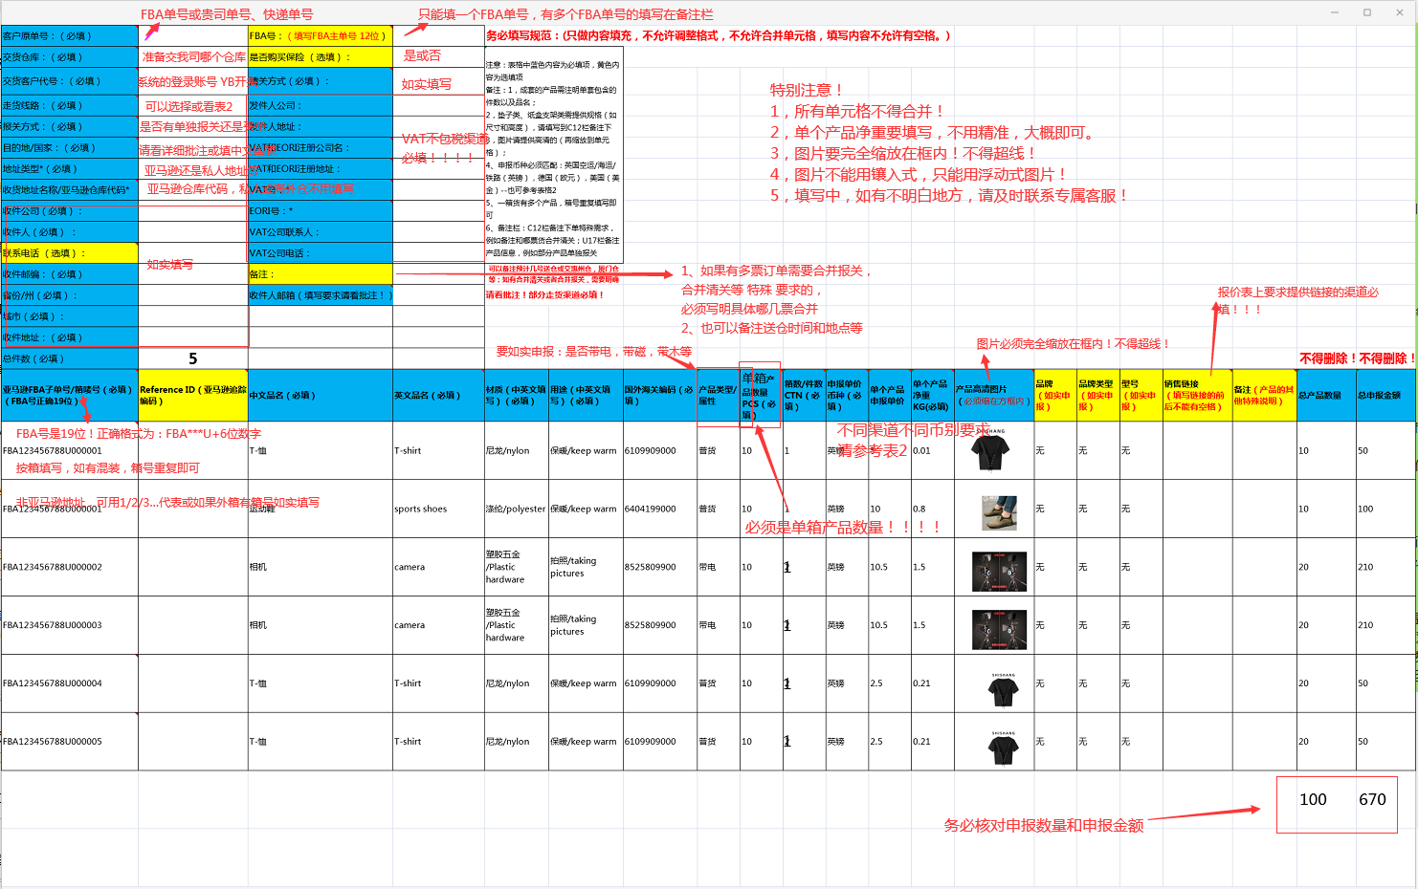
客户原单号：（必填） | ${originOrderNo} | FBA号：（填写FBA主单号 12位） | ${masterFbaNo} | 导入模板版本号: | ${version} | 务必填写规范：(只做内容填充，不允许调整格式，不允许合并单元格，填写内容不允许有空格。)
交货仓库：（必填） |  | 是否购买保险 （选填）： |  | 注意：表格中蓝色内容为必填项，黄色内容为选填项 备注：1，成套的产品需注明单套包含的件数以及品名； 2，垫子类、纸盒支架类需提供规格（如尺寸和高度），请填写到C12栏备注下 3，图片请提供高清的（再缩放到单元格）； 4、申报币种必须匹配：英国空运/海运/铁路（英镑），德国（欧元），美国（美金）--也可参考表格2 5、一箱货有多个产品，箱号重复填写即可 6、备注栏：C12栏备注下单特殊需求，例如备注和哪票货合并清关；U17栏备注产品信息，例如部分产品单独报关 |  | 填写范本 请参考
交货客户代号：（必填） | ${custCode} | 清关方式（必填）：
走货线路：（必填） |  | 发件人公司：
报关方式：（必填） |  | 发件人地址：
目的地/国家：（必填） |  | VAT和EORI注册公司名：
地址类型*（必填） |  | VAT和EORI注册地址：
收货地址名称/亚马逊仓库代码* | ${stockCode} | VAT号：*
收件公司（选填）： |  | EORI号：*
收件人（选填） ： |  | VAT公司联系人：
联系电话 （选填）： |  | VAT公司电话：
收件邮编：（必填） |  | 备注： |  | 可以备注预计几号送仓或交惠州仓，厦门仓等；如有合并清关或者合并报关，需要明确哪几票合并
省份/州（选填）： |  | 收件人邮箱（填写要求请看批注！） |  | 请看批注！部分走货渠道必填！
城市（必填）： |  | 自营海外仓库
收件地址：（必填）
总件数（必填） |  |  |  |  |  |  |  |  |  |  |  |  |  |  |  |  |  |  | 不得删除！ | 不得删除！
亚马逊FBA子单号/箱唛号（必填）（FBA号正确19位） | Reference ID（亚马逊追踪编码） | 中文品名（必填） | 英文品名（必填） | 材质（中英文填写）（必填） | 用途（中英文填写）（必填） | 国外海关编码（必填） | 产品类型/属性 | 单箱产品数量PCS（必填） | 箱数/件数CTN（必填） | 申报单价币种（必填） | 单个产品申报单价 | 单个产品净重KG(必填) | 产品高清图片 （必须缩在方框内） | 品牌 （如实申报） | 品牌类型 （如实申报） | 型号 （如实申报） | 销售链接 （填写链接的前后不能有空格） | 备注（产品的其他特殊说明） | 总产品数量 | 总申报金额 | SKUNO | 实重 | 长 | 宽 | 高
${list.fbaNo} | ${list.referenceId} | ${list.productName} | ${list.productNameEn} | ${list.material} | ${list.useTo} | ${list.customsCode} | ${list.productType} | 10 | 1 | 美金 | 10 | 0.8 |  | 无 | 无 | 无 |  | B19928-002 | 10 | 100 | B19928-002 | 11 | 22 | 33 | 44
 |  |  |  |  |  |  |  |  |  |  |  |  |  |  |  |  |  |  | 10 | 100

